ANTIGUEDAD_BCO
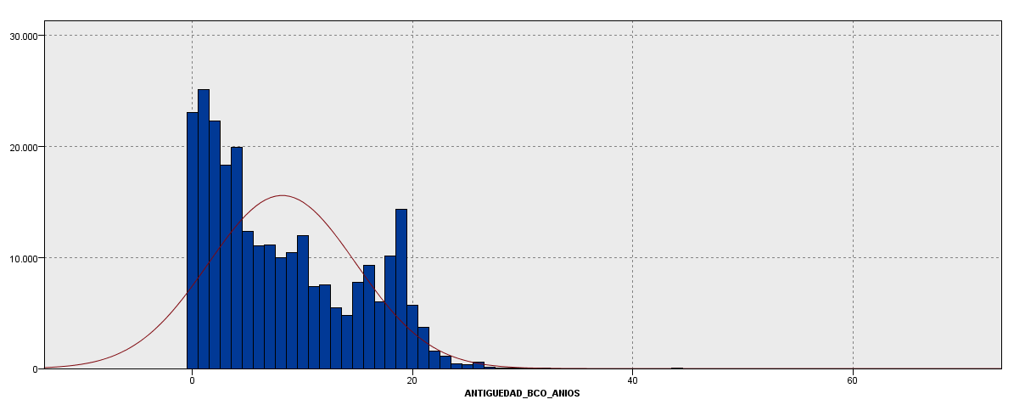
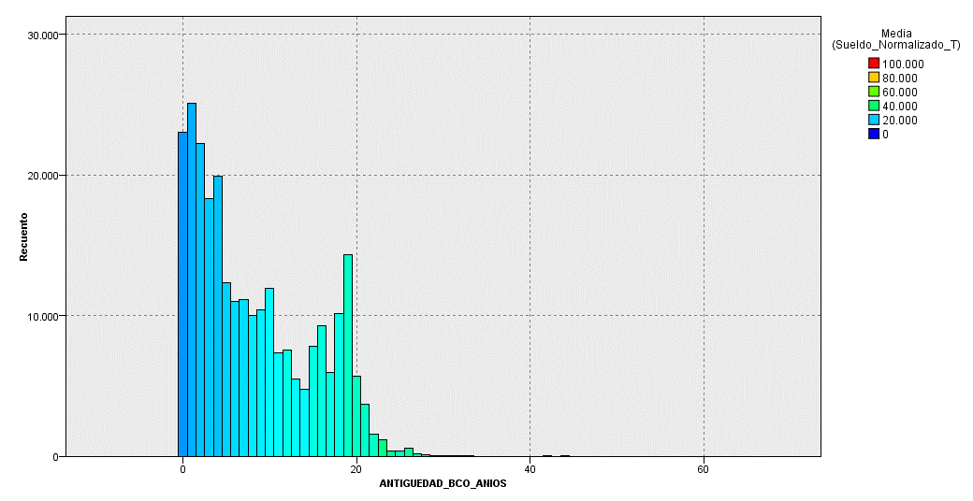
Continua
ANTIGUEDAD_BCO_ANIOS_Mean | ANTIGUEDAD_BCO_ANIOS_Min | ANTIGUEDAD_BCO_ANIOS_Max | Recuento_registros
8 | 0 | 65 | 261974
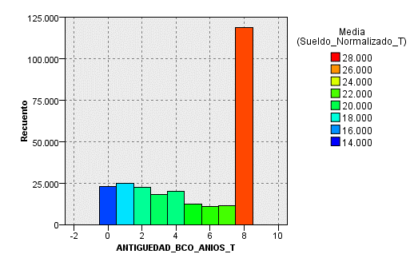
 |  |  | Agrupada

 |  |  |  | ANTIGUEDAD_BCO_ANIOS_TIL20 | ANTIGUEDAD_Min | ANTIGUEDAD_Max | Sueldo_Normalizado_T_Sum | Sueldo_Normalizado_T_Mean | Recuento_registros
Agrupada |  |  |  | 2 | - | - | 344,245,347 | 14,936 | 23,048 | 9%
 |  |  |  | 3 | 1 | 1 | 429,615,180 | 17,117 | 25,099 | 10%
ANTIGUEDAD_ANIOS_BCO_G | Sueldo_Normalizado_T | Recuento_registros |  | 4 | 2 | 2 | 421,310,182 | 18,942 | 22,242 | 8%
1 (hasta 1 año) | 16,073 | 48,147.0 | 18% | 5 | 3 | 3 | 360,030,090 | 19,674 | 18,300 | 7%
2 (hasta 7 años) | 20,034 | 94,993.0 | 36% | 6 | 4 | 4 | 383,059,296 | 19,232 | 19,918 | 8%
3 (mas de 7 años) | 27,030 | 118,834.0 | 45% | 7 | 5 | 5 | 256,756,197 | 20,785 | 12,353 | 5%
 |  | 261,974.0 |  | 8 | 6 | 6 | 237,381,475 | 21,514 | 11,034 | 4%
 |  |  |  | 9 | 7 | 7 | 244,543,580 | 21,940 | 11,146 | 4%
 |  |  |  | 10 | 8 | 8 | 233,067,698 | 23,318 | 9,995 | 4%
 |  |  |  | 11 | 9 | 9 | 243,460,141 | 23,410 | 10,400 | 4% | 80%
 |  |  |  | 12 | 10 | 10 | 293,665,407 | 24,572 | 11,951 | 5%
 |  |  |  | 13 | 11 | 11 | 183,028,203 | 24,892 | 7,353 | 3%
 |  |  |  | 14 | 12 | 12 | 208,189,402 | 27,611 | 7,540 | 3%
 |  |  |  | 15 | 13 | 13 | 138,682,796 | 25,238 | 5,495 | 2%
 |  |  |  | 16 | 14 | 15 | 334,096,820 | 26,630 | 12,546 | 5%
 |  |  |  | 17 | 16 | 16 | 262,104,064 | 28,247 | 9,279 | 4%
 |  |  |  | 18 | 17 | 18 | 441,847,583 | 27,437 | 16,104 | 6%
 |  |  |  | 19 | 19 | 19 | 436,243,256 | 30,487 | 14,309 | 5%
 |  |  |  | 20 | 20 | 65 | 437,683,860 | 31,574 | 13,862 | 5%
 |  |  |  |  |  |  |  |  | 261974

LIMITE_COMPRA
todo |  |  |  |  |  | más de $99840 |  |  |  |  | mas de $320000
Limite_Compra_TIL10 | Limite_Compra_Min | Limite_Compra_Max | Recuento_registros |  |  | Limite_Compra_TIL100 | Limite_Compra_Min | Limite_Compra_Max | Recuento_registros |  | Limite_Compra_TIL100 | Limite_Compra_Min | Limite_Compra_Max | Recuento_registros
1 | - | - | 86,220 | 33% |  | 2 | 99840 | 99840 | 672 | 3% | 2 | 320,000 | 320,000 | 58 | 21%
2 | 7 | 495 | 850 | 0% |  | 3 | 99850 | 99990 | 24 | 0% | 3 | 322,500 | 322,500 | 1 | 0%
3 | 500 | 1,494 | 559 | 0% |  | 4 | 100000 | 100000 | 5165 | 20% | 4 | 323,000 | 323,000 | 1 | 0%
4 | 1,500 | 2,998 | 1,654 | 1% |  | 5 | 100030 | 100030 | 1 | 0% | 5 | 325,000 | 325,000 | 2 | 1%
5 | 3,000 | 7,998 | 14,012 | 5% |  | 6 | 100040 | 100040 | 5 | 0% | 6 | 328,000 | 328,000 | 2 | 1%
6 | 8,000 | 15,998 | 23,287 | 9% |  | 7 | 100048 | 100048 | 2 | 0% | 7 | 330,000 | 330,000 | 8 | 3%
7 | 16,000 | 27,996 | 28,334 | 11% |  | 8 | 100060 | 100060 | 1 | 0% | 8 | 334,000 | 334,000 | 1 | 0%
8 | 28,000 | 44,992 | 28,252 | 11% |  | 9 | 100075 | 100075 | 2 | 0% | 9 | 336,000 | 336,000 | 1 | 0%
9 | 45,000 | 64,992 | 26,012 | 10% |  | 10 | 100090 | 100090 | 11 | 0% | 10 | 340,000 | 340,000 | 17 | 6%
10 | 65,000 | 99,750 | 26,403 | 10% |  | 11 | 100100 | 100100 | 3 | 0% | 11 | 345,000 | 345,000 | 1 | 0%
11 | 99,840 | 1,480,000 | 26,391 | 10% |  | 12 | 100150 | 100150 | 1 | 0% | 12 | 348,000 | 348,000 | 1 | 0%
 |  |  | 261,974 |  |  | 13 | 100200 | 100200 | 2 | 0% | 13 | 350,000 | 350,000 | 22 | 8%
 |  |  |  |  |  | 14 | 100250 | 100250 | 5 | 0% | 14 | 356,000 | 356,000 | 3 | 1%
tope para analizar grupos |  |  |  |  |  | 15 | 100500 | 100500 | 2 | 0% | 15 | 360,000 | 360,000 | 10 | 4%
 |  |  |  |  |  | 16 | 100710 | 100710 | 4 | 0% | 16 | 365,000 | 365,000 | 2 | 1%
min $1500-max $500000 |  |  |  |  |  | 17 | 100725 | 100725 | 1 | 0% | 17 | 368,000 | 368,000 | 1 | 0%
 |  |  |  |  |  | 18 | 100750 | 100750 | 2 | 0% | 18 | 370,000 | 370,000 | 4 | 1%
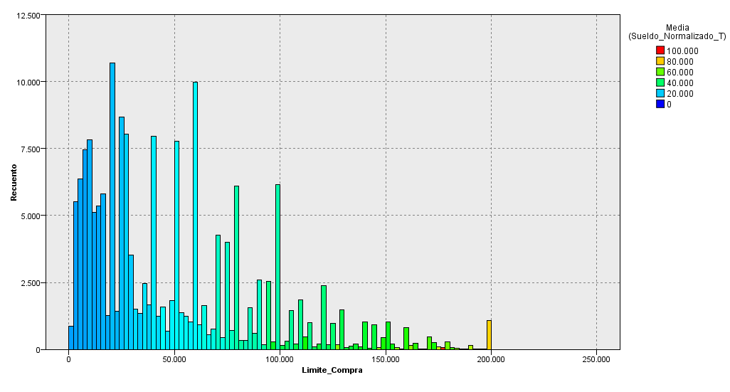
134337 | 51% |  |  |  |  | 19 | 100830 | 100830 | 1 | 0% | 19 | 375,000 | 375,000 | 2 | 1%
 |  |  |  |  |  | 20 | 100840 | 100840 | 1 | 0% | 20 | 380,000 | 380,000 | 11 | 4%
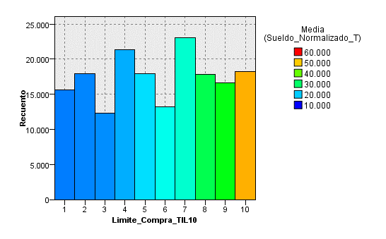
 |  |  |  |  |  | 21 | 100980 | 100980 | 1 | 0% | 21 | 385,000 | 385,000 | 2 | 1%
 |  |  |  |  |  | 22 | 101000 | 101000 | 13 | 0% | 22 | 387,000 | 387,000 | 1 | 0%
 |  |  |  |  |  | 23 | 101250 | 102840 | 125 | 0% | 23 | 390,000 | 390,000 | 8 | 3%
 |  |  |  |  |  | 24 | 103000 | 104640 | 289 | 1% | 24 | 392,000 | 392,000 | 1 | 0%
 |  |  |  |  |  | 25 | 104832 | 104980 | 12 | 0% | 25 | 395,000 | 395,000 | 1 | 0%
 |  |  |  |  |  | 26 | 105000 | 105000 | 1308 | 5% | 26 | 400,000 | 400,000 | 59 | 21%
 |  |  |  |  |  | 27 | 105150 | 105150 | 1 | 0% | 27 | 410,000 | 410,000 | 5 | 2%
 |  |  |  |  |  | 28 | 105200 | 105200 | 12 | 0% | 28 | 415,000 | 415,000 | 1 | 0%
 |  |  |  |  |  | 29 | 105250 | 105250 | 12 | 0% | 29 | 416,000 | 416,000 | 2 | 1%
 |  |  |  |  |  | 30 | 105500 | 107950 | 176 | 1% | 30 | 420,000 | 420,000 | 8 | 3%
 |  |  |  |  |  | 31 | 108000 | 109890 | 263 | 1% | 31 | 428,000 | 428,000 | 1 | 0%
 |  |  |  |  |  | 32 | 110000 | 110000 | 1701 | 6% | 32 | 440,000 | 440,000 | 8 | 3%
 |  |  |  |  |  | 33 | 110200 | 110200 | 17 | 0% | 33 | 450,000 | 450,000 | 5 | 2%
Limite_Compra_TIL10 | Limite_Compra_Min | Limite_Compra_Max | Sueldo_Normalizado_T_Mean | Recuento_registros |  | 34 | 110250 | 110250 | 6 | 0% | 34 | 452,800 | 452,800 | 1 | 0%
1 | 1,500 | 7,998 | 16,112 | 15,666 |  | 35 | 110500 | 110500 | 3 | 0% | 35 | 456,000 | 456,000 | 1 | 0%
2 | 8,000 | 13,998 | 16,572 | 17,951 |  | 36 | 111000 | 111000 | 12 | 0% | 36 | 460,000 | 460,000 | 4 | 1%
3 | 14,000 | 19,996 | 16,964 | 12,315 |  | 37 | 111250 | 111250 | 1 | 0% | 37 | 470,000 | 470,000 | 1 | 0%
4 | 20,000 | 27,996 | 18,547 | 21,355 |  | 38 | 111500 | 112150 | 98 | 0% | 38 | 480,000 | 480,000 | 5 | 2%
5 | 28,000 | 39,950 | 20,942 | 17,929 |  | 39 | 112500 | 112548 | 333 | 1% | 39 | 490,000 | 490,000 | 2 | 1%
6 | 40,000 | 49,900 | 23,382 | 13,248 |  | 40 | 112600 | 114996 | 226 | 1% | 40 | 495,000 | 495,000 | 1 | 0%
7 | 50,000 | 64,992 | 24,868 | 23,087 |  | 41 | 115000 | 115000 | 789 | 3% | 41 | 500,000 | 500,000 | 3 | 1%
8 | 65,000 | 81,998 | 31,134 | 17,851 |  | 42 | 115200 | 115200 | 15 | 0% | 42 | 520,000 | 520,000 | 1 | 0%
9 | 82,000 | 109,890 | 34,140 | 16,669 |  | 43 | 115250 | 115750 | 30 | 0% | 43 | 526,000 | 526,000 | 1 | 0%
10 | 110,000 | 500,000 | 51,377 | 18,266 |  | 44 | 115840 | 118750 | 250 | 1% | 44 | 528,000 | 528,000 | 1 | 0%
 |  |  |  |  |  | 45 | 119000 | 119840 | 125 | 0% | 45 | 600,000 | 600,000 | 1 | 0%
 |  |  |  |  |  | 46 | 120000 | 120000 | 2239 | 8% | 46 | 648,000 | 648,000 | 1 | 0%
 |  |  |  |  |  | 47 | 120075 | 120075 | 1 | 0% | 47 | 870,000 | 870,000 | 1 | 0%
 |  |  |  |  |  | 48 | 120100 | 120100 | 3 | 0% | 48 | 880,000 | 880,000 | 1 | 0%
 |  |  |  |  |  | 49 | 120150 | 120150 | 1 | 0% | 49 | 1,480,000 | 1,480,000 | 1 | 0%
 |  |  |  | 174,337 |  | 50 | 120450 | 120450 | 2 | 0% |  |  |  | 276
 |  |  |  | 1,363 |  | 51 | 120480 | 120480 | 2 | 0%
Para analizar tope continua |  |  |  |  |  | 52 | 120500 | 120500 | 6 | 0%
Limite > 0 | Tope $150000 |  |  | 0.52% |  | 53 | 121000 | 121000 | 8 | 0%
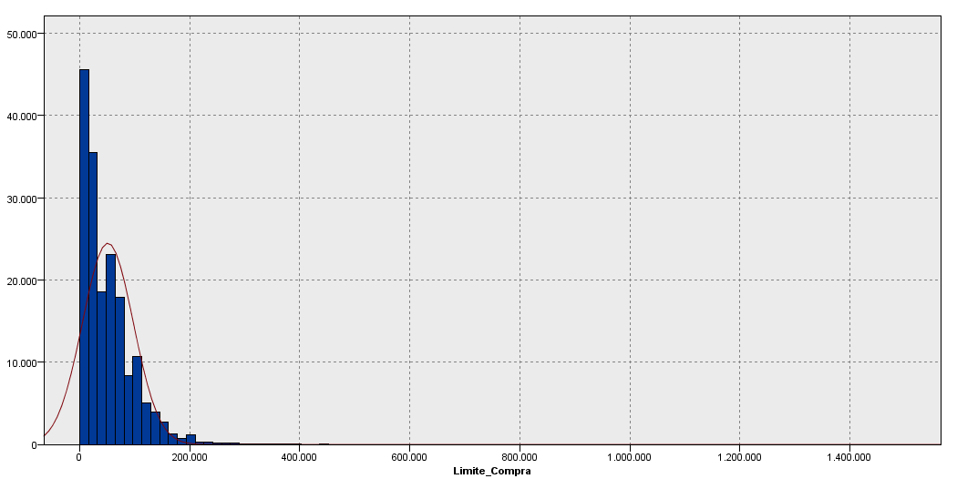
 |  |  |  |  |  | 54 | 121500 | 123840 | 195 | 1%
 |  |  |  |  |  | 55 | 124000 | 124992 | 271 | 1%
 |  |  |  |  |  | 56 | 125000 | 125000 | 683 | 3%
 |  |  |  |  |  | 57 | 125200 | 125200 | 4 | 0%
 |  |  |  |  |  | 58 | 125500 | 127980 | 77 | 0%
 |  |  |  |  |  | 59 | 128000 | 129992 | 203 | 1%
 |  |  |  |  |  | 60 | 130000 | 130000 | 1400 | 5%
 |  |  |  |  |  | 61 | 130500 | 130500 | 2 | 0%
 |  |  |  |  |  | 62 | 130650 | 130650 | 1 | 0%
 |  |  |  |  |  | 63 | 130750 | 130750 | 1 | 0%
 |  |  |  |  |  | 64 | 130840 | 132500 | 66 | 0%
 |  |  |  |  |  | 65 | 132750 | 134840 | 157 | 1%
 |  |  |  |  |  | 66 | 135000 | 139840 | 362 | 1%
 |  |  |  |  |  | 67 | 140000 | 140000 | 926 | 4%
 |  |  |  |  |  | 68 | 140060 | 140060 | 1 | 0%
 |  |  |  |  |  | 69 | 140200 | 140200 | 1 | 0%
 |  |  |  |  |  | 70 | 140400 | 143500 | 56 | 0%
 |  |  |  |  |  | 71 | 143750 | 143750 | 741 | 3%
Limite_Compra_TIL100 | Limite_Compra_Min | Limite_Compra_Max | Sueldo_Normalizado_T_Mean | Recuento_registros | % | 72 | 143840 | 143840 | 2 | 0%
1 | 7 | 1,750 | 18,483 | 1,738 | 1% | 73 | 143984 | 144840 | 48 | 0%
2 | 1,800 | 2,998 | 15,556 | 1,325 | 1% | 74 | 145000 | 149760 | 239 | 1%
3 | 3,000 | 3,498 | 15,513 | 2,075 | 1% | 75 | 149840 | 149840 | 424 | 2%
4 | 3,500 | 3,998 | 16,877 | 865 | 0% | 76 | 150000 | 150000 | 1011 | 4%
5 | 4,000 | 4,998 | 16,828 | 2,503 | 1% | 77 | 151250 | 151250 | 1 | 0%
6 | 5,000 | 5,000 | 15,808 | 2,505 | 1% | 78 | 151340 | 151340 | 2 | 0%
7 | 5,016 | 5,998 | 17,905 | 405 | 0% | 79 | 151500 | 151500 | 2 | 0%
8 | 6,000 | 6,000 | 15,767 | 2,734 | 2% | 80 | 151600 | 154840 | 208 | 1%
9 | 6,012 | 6,998 | 17,724 | 364 | 0% | 81 | 155000 | 159760 | 114 | 0%
10 | 7,000 | 7,998 | 16,151 | 2,561 | 1% | 82 | 159840 | 159840 | 377 | 1%
11 | 8,000 | 8,000 | 15,598 | 4,483 | 3% | 83 | 160000 | 160000 | 423 | 2%
12 | 8,012 | 8,012 | 9,916 | 1 | 0% | 84 | 160150 | 163000 | 146 | 1%
13 | 8,030 | 9,998 | 18,258 | 929 | 1% | 85 | 163750 | 169750 | 267 | 1%
14 | 10,000 | 10,000 | 16,789 | 6,534 | 4% | 86 | 169840 | 169840 | 197 | 1%
15 | 10,010 | 10,010 | 33,616 | 3 | 0% | 87 | 170000 | 172000 | 276 | 1%
16 | 10,012 | 10,012 | 12,673 | 1 | 0% | 88 | 172500 | 177494 | 355 | 1%
17 | 10,016 | 10,996 | 20,272 | 729 | 0% | 89 | 177500 | 179840 | 139 | 1%
18 | 11,000 | 11,998 | 17,778 | 420 | 0% | 90 | 180000 | 189800 | 358 | 1%
19 | 12,000 | 12,000 | 15,862 | 4,090 | 2% | 91 | 189840 | 199800 | 247 | 1%
20 | 12,007 | 13,998 | 17,930 | 761 | 0% | 92 | 199840 | 199840 | 50 | 0%
21 | 14,000 | 14,000 | 15,669 | 3,909 | 2% | 93 | 200000 | 200000 | 1010 | 4%
22 | 14,012 | 14,012 | 12,494 | 1 | 0% | 94 | 200010 | 200010 | 1 | 0%
23 | 14,018 | 15,998 | 19,070 | 1,426 | 1% | 95 | 200200 | 207750 | 33 | 0%
24 | 16,000 | 16,000 | 17,270 | 4,916 | 3% | 96 | 208000 | 227000 | 265 | 1%
25 | 16,010 | 16,010 | 17,530 | 2 | 0% | 97 | 228000 | 246000 | 270 | 1%
26 | 16,012 | 16,680 | 18,681 | 412 | 0% | 98 | 248000 | 274760 | 258 | 1%
27 | 16,800 | 19,996 | 16,873 | 1,649 | 1% | 99 | 275000 | 318000 | 260 | 1%
28 | 20,000 | 20,000 | 18,409 | 9,456 | 5% | 100 | 320000 | 1480000 | 276 | 1%
29 | 20,007 | 20,007 | 65,463 | 1 | 0% |  |  |  | 26391
30 | 20,010 | 20,010 | 15,521 | 5 | 0%
31 | 20,012 | 20,012 | 16,167 | 1 | 0%
32 | 20,018 | 20,018 | 21,178 | 8 | 0%
33 | 20,024 | 21,992 | 18,870 | 1,173 | 1%
34 | 21,998 | 23,996 | 17,771 | 1,515 | 1%
35 | 24,000 | 24,000 | 18,305 | 5,615 | 3%
36 | 24,010 | 24,010 | 14,900 | 8 | 0%
37 | 24,012 | 24,012 | 16,281 | 2 | 0%
38 | 24,018 | 25,998 | 21,054 | 1,583 | 1%
39 | 26,000 | 27,750 | 18,333 | 1,836 | 1%
40 | 27,780 | 27,996 | 17,642 | 152 | 0%
41 | 28,000 | 28,000 | 21,249 | 6,756 | 4%
42 | 28,010 | 28,010 | 15,534 | 5 | 0%
43 | 28,012 | 28,048 | 20,541 | 85 | 0%
44 | 28,060 | 29,998 | 19,666 | 1,225 | 1%
45 | 30,000 | 30,000 | 19,927 | 2,773 | 2%
46 | 30,016 | 31,996 | 19,990 | 721 | 0%
47 | 32,000 | 34,975 | 21,058 | 2,234 | 1%
48 | 35,000 | 35,980 | 23,470 | 1,434 | 1%
49 | 36,000 | 38,990 | 20,939 | 2,119 | 1%
50 | 39,000 | 39,950 | 19,497 | 577 | 0%
51 | 40,000 | 40,000 | 23,231 | 7,270 | 4%
52 | 40,010 | 40,010 | 29,051 | 4 | 0%
53 | 40,012 | 40,012 | 20,923 | 2 | 0%
54 | 40,018 | 41,998 | 23,746 | 715 | 0%
55 | 42,000 | 43,996 | 21,381 | 1,275 | 1%
56 | 44,000 | 47,996 | 24,494 | 2,175 | 1%
57 | 48,000 | 49,900 | 23,906 | 1,807 | 1%
58 | 50,000 | 50,000 | 25,274 | 6,627 | 4%
59 | 50,007 | 50,007 | 31,682 | 2 | 0%
60 | 50,010 | 50,010 | 19,890 | 6 | 0%
61 | 50,012 | 50,996 | 24,591 | 548 | 0%
62 | 51,000 | 53,996 | 24,873 | 1,592 | 1%
63 | 54,000 | 57,980 | 24,091 | 1,839 | 1%
64 | 58,000 | 59,900 | 23,089 | 900 | 1%
65 | 60,000 | 60,000 | 24,424 | 9,063 | 5%
66 | 60,007 | 60,007 | 25,439 | 1 | 0%
67 | 60,010 | 60,010 | 19,831 | 5 | 0%
68 | 60,012 | 60,012 | 22,557 | 5 | 0%
69 | 60,018 | 60,500 | 25,840 | 807 | 0%
70 | 60,525 | 64,992 | 27,100 | 1,692 | 1%
71 | 65,000 | 67,980 | 26,551 | 1,642 | 1%
72 | 68,000 | 69,792 | 28,282 | 558 | 0%
73 | 70,000 | 70,000 | 30,505 | 3,963 | 2%
74 | 70,007 | 73,996 | 29,371 | 773 | 0%
75 | 74,000 | 74,992 | 29,403 | 256 | 0%
76 | 75,000 | 75,750 | 30,923 | 3,400 | 2%
77 | 75,900 | 79,992 | 30,171 | 1,120 | 1%
78 | 80,000 | 80,000 | 33,501 | 5,796 | 3%
79 | 80,007 | 80,007 | 38,838 | 2 | 0%
80 | 80,010 | 80,160 | 35,434 | 111 | 0%
81 | 80,200 | 84,992 | 33,596 | 793 | 0%
82 | 85,000 | 89,980 | 31,788 | 2,118 | 1%
83 | 90,000 | 90,000 | 30,276 | 2,515 | 1%
84 | 90,050 | 94,992 | 43,153 | 1,407 | 1%
85 | 95,000 | 99,750 | 34,897 | 1,949 | 1%
86 | 99,840 | 99,990 | 43,346 | 696 | 0%
87 | 100,000 | 100,000 | 31,613 | 5,165 | 3%
88 | 100,030 | 100,030 | 23,318 | 1 | 0%
89 | 100,040 | 104,980 | 41,769 | 483 | 0%
90 | 105,000 | 109,890 | 36,538 | 1,772 | 1%
91 | 110,000 | 114,996 | 39,550 | 2,397 | 1%
92 | 115,000 | 119,840 | 38,323 | 1,209 | 1%
93 | 120,000 | 122,000 | 37,944 | 2,347 | 1%
94 | 122,500 | 129,992 | 43,264 | 1,348 | 1%
95 | 130,000 | 139,840 | 43,567 | 1,989 | 1%
96 | 140,000 | 145,750 | 45,268 | 1,914 | 1%
97 | 146,000 | 154,840 | 49,564 | 1,748 | 1%
98 | 155,000 | 172,000 | 55,500 | 1,800 | 1%
99 | 172,500 | 199,840 | 63,054 | 1,149 | 1% | 99% tiene menos de $200000 de limite de compra
100 | 200,000 | 1,480,000 | 92,134 | 2,373 | 1%
 |  |  |  | 175,754

Rentabilidad
rentabilidad_agrupado | Rentabilidad_12_Min | Rentabilidad_12_Max | modelo2_Mean | Record_Count |  |  | Rentabilidad_12_TIL100 | Rentabilidad_12_Min | Rentabilidad_12_Max | Recuento_registros
1 | -200,007 | 1,000 | 55263.229484 | 4348 | 1.6% |  | 1 | 46004.0079 | 46230.5684 | 21 |  | 210579
2 | 1,000 | 2,500 | 34493.064198 | 7513 | 2.8% |  | 2 | 46240.1915 | 46463.4281 | 22 |  | 37062 | entre 0 y 500
3 | 2,500 | 5,000 | 29345.719561 | 12874 | 4.8% |  | 3 | 46470.3578 | 46705.0497 | 22 |  |  | 18%
4 | 5,000 | 8,000 | 26181.249947 | 22417 | 8.4% |  | 4 | 46706.6425 | 46833.5443 | 21
5 | 8,000 | 11,000 | 41005.184964 | 4498 | 1.7% |  | 5 | 46863.6065 | 47024.1198 | 22
6 | 11,000 | 14,999 | 31522.043191 | 10366 | 3.9% |  | 6 | 47040.4211 | 47228.0147 | 22 |  | Rentabilidad_12_TIL5 | Rentabilidad_12_Min | Rentabilidad_12_Max | modelo2_Mean | Recuento_registros
7 | 15,001 | 19,999 | 36703.236222 | 4419 | 1.7% |  | 7 | 47228.4893 | 47322.8573 | 21 |  | 1 | 0 | 74 | 13,385 | 7,400
8 | 20,002 | 24,999 | 17848.52917 | 116328 | 43.7% |  | 8 | 47322.8622 | 47501.9387 | 22 |  | 2 | 74 | 165 | 14,468 | 7,400
9 | 25,006 | 35,000 | 22975.095533 | 37466 | 14.1% |  | 9 | 47502.3756 | 47778.8226 | 22 |  | 3 | 165 | 266 | 14,823 | 7,401
10 | 35,002 | 2,016,045 | 19520.141923 | 45759 | 17.2% |  | 10 | 47783.083 | 47941.0096 | 21 |  | 4 | 266 | 377 | 15,619 | 7,400
 |  |  |  | 265988 |  |  | 11 | 47952.2413 | 48162.0666 | 22 |  | 5 | 377 | 500 | 15,953 | 7,401
 |  |  |  |  |  |  | 12 | 48164.9343 | 48383.2595 | 22 |  |  |  |  |  | 37,002
> 500 |  |  |  |  |  |  | 13 | 48392.7529 | 48548.1303 | 21
210,579 |  |  |  |  |  |  | 14 | 48564.7307 | 48805.0733 | 22
 |  |  |  |  |  |  | 15 | 48811.5421 | 49036.353 | 22
210,554 | <200000 |  |  |  |  |  | 16 | 49062.2026 | 49310.3349 | 21
 |  |  |  |  |  |  | 17 | 49314.657 | 49530.0742 | 22
1 |  |  |  |  |  |  | 18 | 49539.4664 | 49690.4596 | 22
 |  |  |  |  |  |  | 19 | 49721.4376 | 49950.8934 | 21
 |  |  |  |  |  |  | 20 | 49966.2505 | 50189.1603 | 22
 |  |  |  |  |  |  | 21 | 50203.6677 | 50392.9599 | 22
 |  |  |  |  |  |  | 22 | 50394.5996 | 50544.5669 | 21
 |  |  |  |  |  |  | 23 | 50548.0957 | 50778.3733 | 22
 |  |  |  |  |  |  | 24 | 50795.8792 | 51048.9199 | 22
 |  |  |  |  |  |  | 25 | 51059.9431 | 51280.5092 | 21
 |  |  |  |  |  |  | 26 | 51318.7934 | 51502.7357 | 22
 |  |  |  |  |  |  | 27 | 51505.482 | 51738.1679 | 22
 |  |  |  |  |  |  | 28 | 51739.7909 | 52014.6312 | 21
 |  |  |  |  |  |  | 29 | 52015.9336 | 52236.2619 | 22
 |  |  |  |  |  |  | 30 | 52241.474 | 52448.9987 | 22
 |  |  |  |  |  |  | 31 | 52450.8462 | 52694.828 | 21
 |  |  |  |  |  |  | 32 | 52709.4819 | 52957.0772 | 22
 |  |  |  |  |  |  | 33 | 52986.504 | 53253.9033 | 22
 |  |  |  |  |  |  | 34 | 53257.9177 | 53492.4404 | 21
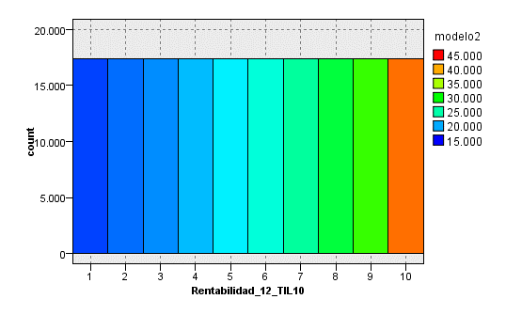
 |  |  |  |  |  |  | 35 | 53498.0122 | 53792.2226 | 22
 |  |  |  |  |  |  | 36 | 53793.3195 | 54087.9288 | 22
> 500 |  |  |  |  |  |  | 37 | 54110.1069 | 54357.7986 | 21
Rentabilidad_12_TIL10 | Rentabilidad_12_Min | Rentabilidad_12_Max | modelo2_Mean | Recuento_registros |  |  | 38 | 54365.6879 | 54779.1943 | 22
1 | 500 | 848 | 16,940 | 17,355 |  |  | 39 | 54788.4302 | 55070.2842 | 22
2 | 848 | 1,275 | 18,198 | 17,355 |  |  | 40 | 55086.1177 | 55377.4641 | 21
3 | 1,275 | 1,805 | 19,153 | 17,355 |  |  | 41 | 55407.232 | 55640.3561 | 22
4 | 1,805 | 2,488 | 20,539 | 17,355 |  |  | 42 | 55650.8156 | 56025.6848 | 22
5 | 2,488 | 3,406 | 22,086 | 17,356 |  |  | 43 | 56038.0763 | 56320.1571 | 21
6 | 3,406 | 4,708 | 23,574 | 17,355 |  |  | 44 | 56330.8539 | 56764.8495 | 22
7 | 4,708 | 6,692 | 25,395 | 17,355 |  |  | 45 | 56767.2338 | 57131.8189 | 22
8 | 6,692 | 10,022 | 28,215 | 17,355 |  |  | 46 | 57191.0594 | 57572.8998 | 21
9 | 10,022 | 16,924 | 31,595 | 17,355 |  |  | 47 | 57619.1955 | 57887.4469 | 22
10 | 16,925 | 197,850 | 41,733 | 17,356 |  |  | 48 | 57891.4434 | 58504.938 | 22
 |  |  |  |  |  |  | 49 | 58513.9752 | 58956.9894 | 21
 |  |  |  |  |  |  | 50 | 58962.5143 | 59264.986 | 22
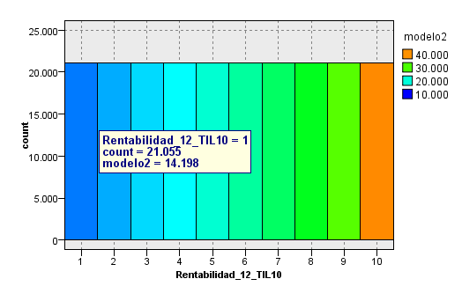
> 0 |  |  |  |  |  |  | 51 | 59273.5891 | 59511.2394 | 22
Rentabilidad_12_TIL10 | Rentabilidad_12_Min | Rentabilidad_12_Max | modelo2_Mean | Recuento_registros |  |  | 52 | 59515.9833 | 59810.7867 | 21
1 | 0 | 250 | 14198.240888 | 21055 |  |  | 53 | 59834.6456 | 60103.7022 | 22
2 | 250 | 595 | 15892.848932 | 21055 |  |  | 54 | 60111.2353 | 60549.7485 | 22
3 | 595 | 1,053 | 17470.998294 | 21056 |  |  | 55 | 60550.4864 | 60976.2326 | 21
4 | 1,053 | 1,647 | 18795.836053 | 21055 |  |  | 56 | 60977.1789 | 61362.7171 | 22
5 | 1,647 | 2,433 | 20282.094506 | 21056 |  |  | 57 | 61368.9852 | 61715.195 | 22
6 | 2,433 | 3,566 | 22079.031352 | 21055 |  |  | 58 | 61730.8925 | 62053.5196 | 21
7 | 3,566 | 5,330 | 24119.673094 | 21055 |  |  | 59 | 62225.1428 | 62817.6795 | 22
8 | 5,330 | 8,366 | 26461.083608 | 21056 |  |  | 60 | 62838.3806 | 63315.9833 | 22
9 | 8,366 | 14,854 | 30466.959978 | 21055 |  |  | 61 | 63323.7106 | 63593.0565 | 21
10 | 14,855 | 197,850 | 40276.052955 | 21056 |  |  | 62 | 63655.7723 | 64279.921 | 22
 |  |  |  |  |  |  | 63 | 64348.9334 | 65006.3774 | 22
 |  |  |  |  |  |  | 64 | 65016.1344 | 65480.5664 | 21
Rentabilidad_12_G | Rentabilidad_12_Min | Rentabilidad_12_Max | Rentabilidad_12_Mean | modelo2_Mean | Recuento_registros |  | 65 | 65497.3401 | 65948.6405 | 22
1 | 0 | 600 | 267 | 15,061 | 42,406 | 20% | 66 | 65951.8421 | 66605.1143 | 22
2 | 600 | 2,500 | 1,417 | 18,903 | 64,272 | 31% | 67 | 66634.367 | 67172.901 | 21
3 | 2,500 | 5,300 | 3,702 | 23,152 | 40,428 | 19% | 68 | 67178.3097 | 67930.626 | 22
4 | 5,300 | 14,799 | 8,856 | 28,437 | 42,277 | 20% | 69 | 67938.1771 | 68786.1291 | 22
5 | 14,800 | 2,016,045 | 28,505 | 40,577 | 21,196 | 10% | 70 | 68799.3693 | 69423.0956 | 21
 |  |  |  |  | 210,579 |  | 71 | 69431.7047 | 69946.6348 | 22
 |  |  |  |  |  |  | 72 | 70070.6932 | 70834.3018 | 22
Rentabilidad_12_G | Rentabilidad_12_Min | Rentabilidad_12_Max | Rentabilidad_12_Mean | modelo2_Mean | Recuento_registros |  | 73 | 70842.8159 | 71554.4513 | 21
1 | -200,007 | 600 | -922 | 17,938 | 97,815 |  | 74 | 71585.4884 | 72486.207 | 22
2 | 600 | 2,500 | 1,417 | 18,903 | 64,272 |  | 75 | 72517.271 | 73331.4177 | 22
3 | 2,500 | 5,300 | 3,702 | 23,152 | 40,428 |  | 76 | 73447.3475 | 74186.7868 | 21
4 | 5,300 | 14,799 | 8,856 | 28,437 | 42,277 |  | 77 | 74206.3355 | 75263.1298 | 22
5 | 14,800 | 2,016,045 | 28,505 | 40,577 | 21,196 |  | 78 | 75264.2276 | 76173.8716 | 22
 |  |  |  |  |  |  | 79 | 76228.3574 | 77375.6207 | 21
 |  |  |  |  |  |  | 80 | 77411.3652 | 78474.1043 | 22
Rentabilidad_12_G | Rentabilidad_12_Min | Rentabilidad_12_Max | Rentabilidad_12_Mean | modelo2_Mean | Recuento_registros |  | 81 | 78559.3918 | 80012.2493 | 22
1 | - | 5,000 | 678 | 19,194 | 199,553 |  | 82 | 80069.5041 | 81829.1615 | 21
3 | 5,000 | 14,999 | 8,671 | 28,286 | 45,657 |  | 83 | 82042.3386 | 83674.1301 | 22
5 | 15,001 | 2,016,045 | 28,778 | 40,719 | 20,778 |  | 84 | 83680.8951 | 84907.5244 | 22
 |  |  |  |  |  |  | 85 | 85003.4807 | 86547.5499 | 21
 |  |  |  |  |  |  | 86 | 86570.8303 | 88394.7907 | 22
 |  |  |  |  |  |  | 87 | 88414.1101 | 90101.1038 | 22
Rentabilidad_12_TIL20 | Rentabilidad_12_Min | Rentabilidad_12_Max | Sueldo_Normalizado_T_Mean | Recuento_registros |  |  | 88 | 90247.776 | 92877.8311 | 21
1 | 0 | 112 | 13,821 | 10,378 | 5% |  | 89 | 93069.2526 | 95435.206 | 22
2 | 112 | 253 | 14,920 | 10,379 | 5% |  | 90 | 95471.722 | 98465.1155 | 22
3 | 253 | 413 | 15,645 | 10,379 | 5% |  | 91 | 98621.8971 | 100996.0387 | 21
4 | 413 | 599 | 16,342 | 10,378 | 5% |  | 92 | 101005.9908 | 104942.4777 | 22
5 | 599 | 815 | 17,099 | 10,379 | 5% |  | 93 | 105101.2763 | 108086.8471 | 22
6 | 815 | 1,060 | 17,927 | 10,379 | 5% |  | 94 | 108309.7631 | 112335.3041 | 21
7 | 1,060 | 1,338 | 18,652 | 10,378 | 5% |  | 95 | 112521.0964 | 120123.497 | 22
8 | 1,338 | 1,656 | 19,074 | 10,379 | 5% |  | 96 | 120376.2137 | 130702.2047 | 22
9 | 1,656 | 2,015 | 19,853 | 10,379 | 5% |  | 97 | 130773.766 | 141958.9712 | 21
10 | 2,015 | 2,444 | 20,847 | 10,379 | 5% |  | 98 | 142058.3379 | 159277.651 | 22
11 | 2,444 | 2,961 | 21,759 | 10,378 | 5% |  | 99 | 159623.0096 | 208804.1096 | 22
12 | 2,961 | 3,579 | 22,513 | 10,379 | 5% |  | 100 | 208993.4493 | 2016045.2453 | 22
13 | 3,579 | 4,361 | 23,630 | 10,379 | 5%
14 | 4,361 | 5,345 | 24,725 | 10,378 | 5% |  | Rentabilidad_12_TIL20 | Rentabilidad_12_Min | Rentabilidad_12_Max | Sueldo_Normalizado_T_Mean | Recuento_registros
15 | 5,345 | 6,631 | 25,672 | 10,379 | 5% |  | 1 | -146,009 | -2,170 | 30,466 | 13,096 | 5%
16 | 6,631 | 8,391 | 27,327 | 10,379 | 5% |  | 2 | -2,170 | -768 | 20,721 | 13,096 | 5%
17 | 8,391 | 10,897 | 29,619 | 10,378 | 5% |  | 3 | -768 | -257 | 16,516 | 13,096 | 5%
18 | 10,898 | 14,886 | 31,535 | 10,379 | 5% |  | 4 | -257 | -21 | 14,431 | 13,096 | 5%
19 | 14,887 | 22,838 | 34,792 | 10,379 | 5% |  | 5 | -21 | 121 | 13,774 | 13,096 | 5%
20 | 22,838 | 2,016,045 | 45,471 | 10,379 | 5% |  | 6 | 121 | 302 | 15,017 | 13,096 | 5%
 |  |  |  | 207,574 |  |  | 7 | 302 | 518 | 15,981 | 13,096 | 5%
 |  |  |  |  |  |  | 8 | 518 | 782 | 16,927 | 13,096 | 5%
 |  |  |  |  |  |  | 9 | 782 | 1,089 | 17,878 | 13,096 | 5%
 |  |  |  |  |  |  | 10 | 1,089 | 1,452 | 18,741 | 13,096 | 5%
 |  |  |  |  |  |  | 11 | 1,453 | 1,879 | 19,506 | 13,096 | 5%
 |  |  |  |  |  |  | 12 | 1,879 | 2,397 | 20,558 | 13,096 | 5%
 |  |  |  |  |  |  | 13 | 2,397 | 3,053 | 21,736 | 13,096 | 5%
 |  |  |  |  |  |  | 14 | 3,053 | 3,883 | 22,890 | 13,096 | 5%
 |  |  |  |  |  |  | 15 | 3,883 | 5,011 | 24,094 | 13,096 | 5%
 |  |  |  |  |  |  | 16 | 5,011 | 6,555 | 25,625 | 13,096 | 5%
 |  |  |  |  |  |  | 17 | 6,555 | 8,834 | 27,554 | 13,096 | 5%
 |  |  |  |  |  |  | 18 | 8,834 | 12,487 | 30,199 | 13,096 | 5%
 |  |  |  |  |  |  | 19 | 12,487 | 19,958 | 33,439 | 13,096 | 5%
 |  |  |  |  |  |  | 20 | 19,959 | 149,517 | 43,272 | 13,097 | 5%
 |  |  |  |  |  |  |  |  |  |  | 261,921

Rentabilidad_12_Min | Rentabilidad_12_Max | Sueldo_Normalizado_T_Mean | Rentabilidad_12_TIL100 | Recuento_registros
-200,007 | -7,184 | 40,347 | 1 | 2619 | 1% |  | Rentabilidad_12_G | Rentabilidad_12_Min | Rentabilidad_12_Max | Sueldo_Normalizado_T_Mean | Recuento_registros
-7,183 | -4,720 | 33,644 | 2 | 2620 | 1% |  | 1 | -200,007 | -1,000 | 26,596 | 22,764
-4,720 | -3,534 | 27,670 | 3 | 2620 | 1% |  | 2 | -1,000 | 5,000 | 18,320 | 173,580
-3,534 | -2,749 | 25,833 | 4 | 2619 | 1% |  | 3 | 5,000 | 14,999 | 28,337 | 45,100
-2,748 | -2,170 | 24,829 | 5 | 2620 | 1% |  | 4 | 15,001 | 2,016,045 | 40,217 | 20,530
-2,170 | -1,748 | 23,576 | 6 | 2620 | 1% |  |  |  |  |  | 261,974
-1,748 | -1,414 | 21,448 | 7 | 2620 | 1%
-1,414 | -1,149 | 20,367 | 8 | 2619 | 1% |  | Rentabilidad_12_G | Rentabilidad_12_Min | Rentabilidad_12_Max | Sueldo_Normalizado_T_Mean | Recuento_registros
-1,149 | -940 | 19,353 | 9 | 2620 | 1% |  | 1 | -200006.7574 | -0.0041 | 20259.376247 | 54400
-940 | -768 | 18,870 | 10 | 2620 | 1% |  | 2 | 1.00E-04 | 4999.973 | 18903.6359 | 141944
-768 | -626 | 17,759 | 11 | 2620 | 1% |  | 3 | 5000.185 | 14999.4882 | 28336.540667 | 45100
-626 | -510 | 17,117 | 12 | 2619 | 1% |  | 4 | 15000.5095 | 2016045.2453 | 40217.478391 | 20530
-510 | -410 | 16,321 | 13 | 2620 | 1%
-410 | -327 | 15,789 | 14 | 2620 | 1%
-327 | -257 | 15,589 | 15 | 2620 | 1% |  | Rentabilidad_12_G | Rentabilidad_12_Min | Rentabilidad_12_Max | Sueldo_Normalizado_T_Mean | Recuento_registros
-257 | -196 | 15,276 | 16 | 2619 | 1% |  | 1 | -200006.7574 | 999.9972 | 17,958 | 114,219
-196 | -141 | 14,712 | 17 | 2620 | 1% |  | 2 | 1000.0235 | 4999.973 | 21,116 | 82,125
-141 | -95 | 14,441 | 18 | 2620 | 1% |  | 3 | 5000.185 | 14999.4882 | 28,337 | 45,100
-95 | -55 | 14,158 | 19 | 2620 | 1% |  | 4 | 15000.5095 | 2016045.2453 | 40,217 | 20,530
-55 | -21 | 13,553 | 20 | 2619 | 1%
-21 | 5 | 12,881 | 21 | 2620 | 1%
5 | 30 | 13,206 | 22 | 2620 | 1%
30 | 58 | 13,990 | 23 | 2620 | 1%
58 | 88 | 14,281 | 24 | 2619 | 1%
88 | 121 | 14,512 | 25 | 2620 | 1%
121 | 155 | 14,712 | 26 | 2620 | 1%
155 | 191 | 14,846 | 27 | 2619 | 1%
191 | 228 | 14,771 | 28 | 2620 | 1%
228 | 264 | 15,282 | 29 | 2620 | 1%
264 | 302 | 15,517 | 30 | 2620 | 1%
302 | 343 | 15,645 | 31 | 2619 | 1%
343 | 384 | 16,008 | 32 | 2620 | 1%
384 | 428 | 15,844 | 33 | 2620 | 1%
428 | 472 | 16,034 | 34 | 2620 | 1%
472 | 518 | 16,344 | 35 | 2619 | 1%
518 | 568 | 16,602 | 36 | 2620 | 1%
568 | 619 | 17,004 | 37 | 2620 | 1%
619 | 672 | 16,781 | 38 | 2620 | 1%
672 | 726 | 16,844 | 39 | 2619 | 1%
726 | 782 | 17,429 | 40 | 2620 | 1%
783 | 839 | 17,419 | 41 | 2620 | 1%
839 | 898 | 17,735 | 42 | 2620 | 1%
898 | 961 | 18,001 | 43 | 2619 | 1%
961 | 1,026 | 18,105 | 44 | 2620 | 1%
1,027 | 1,090 | 18,121 | 45 | 2620 | 1%
1,090 | 1,156 | 18,393 | 46 | 2620 | 1%
1,156 | 1,226 | 18,691 | 47 | 2619 | 1%
1,226 | 1,300 | 18,938 | 48 | 2620 | 1%
1,300 | 1,377 | 18,923 | 49 | 2620 | 1%
1,377 | 1,453 | 18,780 | 50 | 2619 | 1%
1,453 | 1,530 | 18,932 | 51 | 2620 | 1%
1,530 | 1,615 | 19,499 | 52 | 2620 | 1%
1,615 | 1,702 | 19,387 | 53 | 2620 | 1%
1,702 | 1,788 | 19,768 | 54 | 2619 | 1%
1,788 | 1,880 | 19,939 | 55 | 2620 | 1%
1,880 | 1,975 | 19,852 | 56 | 2620 | 1%
1,975 | 2,073 | 20,232 | 57 | 2620 | 1%
2,073 | 2,179 | 20,540 | 58 | 2619 | 1%
2,179 | 2,285 | 20,990 | 59 | 2620 | 1%
2,285 | 2,399 | 21,275 | 60 | 2620 | 1%
2,399 | 2,520 | 21,104 | 61 | 2620 | 1%
2,520 | 2,644 | 21,556 | 62 | 2619 | 1%
2,644 | 2,775 | 21,718 | 63 | 2620 | 1%
2,775 | 2,912 | 22,281 | 64 | 2620 | 1%
2,912 | 3,055 | 21,913 | 65 | 2620 | 1%
3,055 | 3,205 | 22,215 | 66 | 2619 | 1%
3,205 | 3,360 | 22,851 | 67 | 2620 | 1%
3,360 | 3,526 | 22,793 | 68 | 2620 | 1%
3,526 | 3,702 | 22,984 | 69 | 2620 | 1%
3,702 | 3,884 | 23,666 | 70 | 2619 | 1%
3,884 | 4,087 | 23,687 | 71 | 2620 | 1%
4,087 | 4,300 | 23,687 | 72 | 2620 | 1%
4,300 | 4,522 | 24,592 | 73 | 2620 | 1%
4,522 | 4,758 | 23,948 | 74 | 2619 | 1%
4,758 | 5,014 | 24,627 | 75 | 2620 | 1%
5,014 | 5,283 | 25,497 | 76 | 2620 | 1%
5,283 | 5,563 | 25,437 | 77 | 2619 | 1%
5,563 | 5,872 | 25,891 | 78 | 2620 | 1%
5,872 | 6,207 | 25,399 | 79 | 2620 | 1%
6,207 | 6,560 | 25,825 | 80 | 2620 | 1%
6,561 | 6,947 | 26,275 | 81 | 2619 | 1%
6,947 | 7,368 | 27,368 | 82 | 2620 | 1%
7,368 | 7,806 | 27,561 | 83 | 2620 | 1%
7,807 | 8,313 | 27,825 | 84 | 2620 | 1%
8,313 | 8,844 | 28,862 | 85 | 2619 | 1%
8,844 | 9,421 | 28,944 | 86 | 2620 | 1%
9,421 | 10,093 | 30,089 | 87 | 2620 | 1%
10,093 | 10,809 | 30,055 | 88 | 2620 | 1%
10,810 | 11,602 | 30,878 | 89 | 2619 | 1%
11,602 | 12,504 | 31,000 | 90 | 2620 | 1%
12,504 | 13,566 | 31,294 | 91 | 2620 | 1%
13,566 | 14,793 | 32,743 | 92 | 2620 | 1%
14,794 | 16,214 | 33,378 | 93 | 2619 | 1%
16,214 | 17,885 | 33,840 | 94 | 2620 | 1%
17,885 | 20,005 | 36,018 | 95 | 2620 | 1%
20,006 | 22,711 | 35,836 | 96 | 2620 | 1%
22,711 | 26,464 | 38,181 | 97 | 2619 | 1%
26,465 | 32,149 | 41,348 | 98 | 2620 | 1%
32,149 | 42,484 | 44,322 | 99 | 2620 | 1%
42,487 | 2,016,045 | 57,748 | 100 | 2620 | 1% |  | TOPE | -4000 | 35000

EDAD
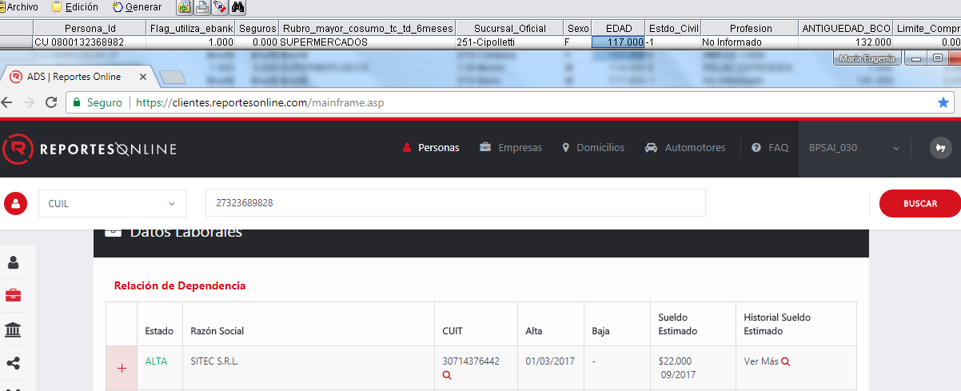
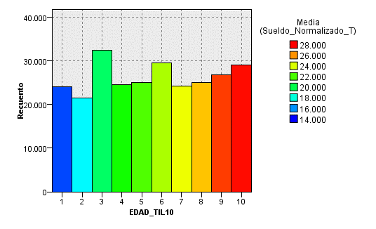
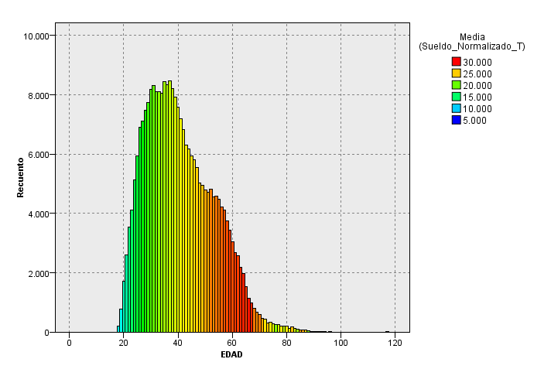
 |  |  |  |  |  |  |  |  |  |  |  | EDAD_TIL20 | EDAD_Min | EDAD_Max | Sueldo_Normalizado_T_Mean | Recuento_registros
 |  |  |  |  |  |  |  |  |  |  |  | 1 | 18 | 23 | 14,027 | 12927 | 5%
 |  |  |  |  |  |  |  |  |  |  |  | 2 | 24 | 25 | 16,077 | 11063 | 4%
 |  |  |  |  |  |  |  |  |  |  |  | 3 | 26 | 27 | 17,115 | 14004 | 5%
 |  |  |  |  |  |  |  |  |  |  |  | 4 | 28 | 28 | 18,032 | 7478 | 3%
 |  |  |  |  |  |  |  |  |  |  |  | 5 | 29 | 30 | 19,186 | 15932 | 6%
 |  |  |  |  |  |  |  |  |  |  |  | 6 | 31 | 32 | 20,058 | 16411 | 6%
 |  |  |  |  |  |  |  |  |  |  |  | 7 | 33 | 33 | 20,967 | 8111 | 3%
 |  |  |  |  |  |  |  |  |  |  |  | 8 | 34 | 35 | 21,373 | 16481 | 6%
 |  |  |  |  |  |  |  |  |  |  |  | 9 | 36 | 36 | 21,771 | 8330 | 3%
 |  |  |  |  |  |  |  |  |  |  |  | 10 | 37 | 38 | 22,246 | 16672 | 6%
 |  |  |  |  |  |  |  |  |  |  |  | 11 | 39 | 40 | 22,972 | 15503 | 6%
 |  |  |  |  |  |  |  |  |  |  |  | 12 | 41 | 42 | 23,753 | 14005 | 5%
 |  |  |  |  |  |  |  |  |  |  |  | 13 | 43 | 44 | 24,081 | 12485 | 5%
 |  |  |  |  |  |  |  |  |  |  |  | 14 | 45 | 46 | 24,473 | 11754 | 4%
 |  |  |  |  |  |  |  |  |  |  |  | 15 | 47 | 48 | 24,923 | 10571 | 4%
 |  |  |  |  |  |  |  |  |  |  |  | 16 | 49 | 51 | 25,582 | 14433 | 6%
 |  |  |  |  |  |  |  |  |  |  |  | 17 | 52 | 54 | 26,876 | 13942 | 5%
EDAD_TIL10 | EDAD_Min | EDAD_Max | Sueldo_Normalizado_T_Mean | Recuento_registros |  |  |  |  |  |  |  | 18 | 55 | 57 | 27,496 | 12801 | 5%
1 | 18 | 25 | 14,972 | 23,990 | 9% |  |  |  |  |  |  | 19 | 58 | 62 | 28,353 | 15476 | 6%
2 | 26 | 28 | 17,434 | 21,482 | 8% |  |  |  |  |  |  | 20 | 63 | 117 | 27,285 | 13577 | 5%
3 | 29 | 32 | 19,628 | 32,343 | 12% |  |  |  |  |  |  |  |  |  |  | 261956
4 | 33 | 35 | 21,240 | 24,592 | 9%
5 | 36 | 38 | 22,088 | 25,002 | 10%
6 | 39 | 42 | 23,343 | 29,508 | 11% |  |  |  |  |  |  | EDAD_G | EDAD_Min | EDAD_Max | Sueldo_Normalizado_T_Mean | Recuento_registros
7 | 43 | 46 | 24,271 | 24,239 | 9% |  |  |  |  |  |  | 1 | 0 | 24 | 14,500 | 18066 | 7%
8 | 47 | 51 | 25,303 | 25,004 | 10% | EDAD_G | EDAD_Min | EDAD_Max | Sueldo_Normalizado_T_Mean | Recuento_registros |  | 2 | 25 | 34 | 19,073 | 75923 | 29%
9 | 52 | 57 | 27,173 | 26,743 | 10% | 1 |  | 30 | 16,925 | 61,422 | 23% | 3 | 35 | 44 | 22,838 | 75431 | 29%
10 | 58 | 117 | 27,854 | 29,053 | 11% | 2 | 31 | 50 | 22,797 | 140,044 | 53% | 4 | 45 | 117 | 26,539 | 92554 | 35%
 |  |  |  | 261,956 |  | 3 | 51 | 117 | 27,382 | 60,508 | 23% |  |  |  |  | 261974
 |  |  |  |  |  |  |  |  |  | 261,974

 |  |  |  |  |  | EDAD_G | EDAD_Min | EDAD_Max | Sueldo_Normalizado_T_Mean | Recuento_registros
 |  |  |  |  |  | 1 | 0 | 30 | 16924.983812 | 61422 | 23%
 |  |  |  |  |  | 2 | 31 | 50 | 22797.074852 | 140044 | 53%
 |  |  |  |  |  | 3 | 51 | 117 | 27382.340702 | 60508 | 23%
 |  |  |  |  |  |  |  |  |  | 261974

 | Error de carga de fecha de nacimiento

Mto_Acred_Tranf_6M
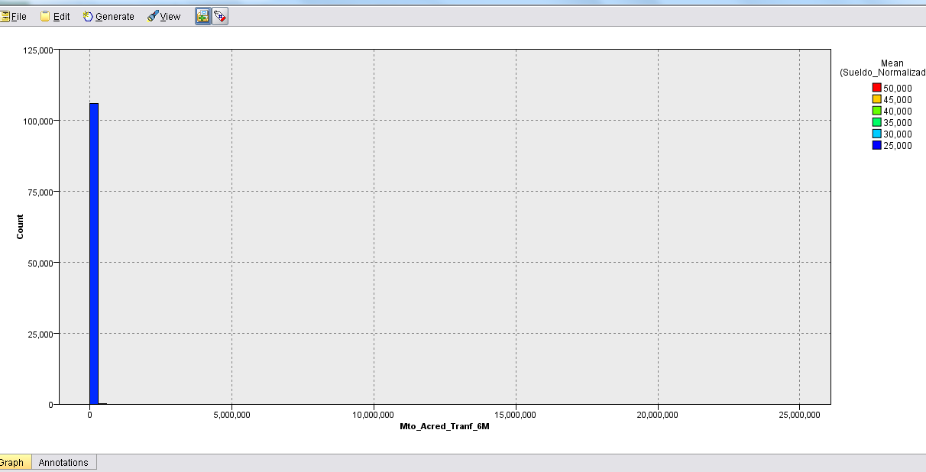
Mto_Acred_Tranf_6M_TILE100 | Sueldo_Normalizado_T_Mean | Mto_Acred_Tranf_6M_TILE100_Min | Mto_Acred_Tranf_6M_TILE100_Max | Record_Count
2 | 24,721 | 2 | 2 | 84391
3 | 75,163 | 3 | 3 | 1
4 | 13,167 | 4 | 4 | 2
5 | 17,417 | 5 | 5 | 1
6 | 10,039 | 6 | 6 | 1
7 | 21,756 | 7 | 7 | 1
8 | 167,240 | 8 | 8 | 1
9 | 30,834 | 9 | 9 | 1
10 | 27,357 | 10 | 10 | 6
11 | 14,387 | 11 | 11 | 1
12 | 15,638 | 12 | 12 | 1
13 | 16,885 | 13 | 13 | 1
14 | 39,583 | 14 | 14 | 1
15 | 30,651 | 15 | 15 | 2
16 | 31,426 | 16 | 16 | 1
17 | 19,009 | 17 | 17 | 4
18 | 30,501 | 18 | 18 | 13
19 | 30,673 | 19 | 19 | 1
20 | 62,757 | 20 | 20 | 1
21 | 17,341 | 21 | 21 | 1
22 | 46,679 | 22 | 22 | 1
23 | 19,518 | 23 | 23 | 2
24 | 17,243 | 24 | 24 | 2
25 | 18,818 | 25 | 25 | 4
26 | 26,757 | 26 | 26 | 1
27 | 16,714 | 27 | 27 | 1
28 | 21,459 | 28 | 28 | 1
29 | 20,493 | 29 | 29 | 1
30 | 17,125 | 30 | 30 | 1
31 | 24,869 | 31 | 31 | 1
32 | 25,129 | 32 | 32 | 10
33 | 23,481 | 33 | 33 | 6
34 | 28,281 | 34 | 34 | 1
35 | 20,380 | 35 | 35 | 1
36 | 18,439 | 36 | 36 | 1
37 | 35,809 | 37 | 37 | 2
38 | 21,307 | 38 | 38 | 1
39 | 30,710 | 39 | 39 | 1
40 | 44,363 | 40 | 40 | 1
41 | 52,916 | 41 | 41 | 1
42 | 8,144 | 42 | 42 | 1
43 | 16,675 | 43 | 43 | 1
44 | 33,560 | 44 | 44 | 1
45 | 19,891 | 45 | 45 | 1
46 | 22,797 | 46 | 46 | 2
47 | 11,485 | 47 | 47 | 1
48 | 41,724 | 48 | 48 | 1
49 | 26,024 | 49 | 49 | 45
50 | 32,461 | 50 | 50 | 1
51 | 22,374 | 51 | 51 | 3
52 | 28,196 | 52 | 52 | 1
53 | 16,035 | 53 | 53 | 1
54 | 47,727 | 54 | 54 | 1
55 | 11,106 | 55 | 55 | 1
56 | 13,301 | 56 | 56 | 1
57 | 27,430 | 57 | 57 | 5
58 | 40,506 | 58 | 58 | 1
59 | 16,707 | 59 | 59 | 1
60 | 20,532 | 60 | 60 | 1
61 | 48,809 | 61 | 61 | 1
62 | 35,395 | 62 | 62 | 1
63 | 26,435 | 63 | 63 | 1
64 | 26,739 | 64 | 64 | 3
65 | 20,108 | 65 | 65 | 1
66 | 5,236 | 66 | 66 | 1
67 | 30,268 | 67 | 67 | 1
68 | 27,670 | 68 | 68 | 19
69 | 9,682 | 69 | 69 | 1
70 | 15,600 | 70 | 70 | 1
71 | 25,426 | 71 | 71 | 6
72 | 28,111 | 72 | 72 | 1
73 | 34,214 | 73 | 73 | 1
74 | 16,700 | 74 | 74 | 1
75 | 22,288 | 75 | 75 | 4
76 | 30,583 | 76 | 76 | 1
77 | 39,457 | 77 | 77 | 2
78 | 25,469 | 78 | 78 | 2
79 | 34,561 | 79 | 79 | 6
80 | 28,936 | 80 | 80 | 195
81 | 27,640 | 81 | 81 | 1114
82 | 28,182 | 82 | 82 | 1021
83 | 27,959 | 83 | 83 | 1100
84 | 28,769 | 84 | 84 | 1044
85 | 28,345 | 85 | 85 | 1066
86 | 28,545 | 86 | 86 | 781
87 | 30,271 | 87 | 87 | 1040
88 | 30,639 | 88 | 88 | 1351
89 | 29,839 | 89 | 89 | 1046
90 | 30,501 | 90 | 90 | 1094
91 | 30,828 | 91 | 91 | 1031
92 | 30,435 | 92 | 92 | 1092
93 | 31,253 | 93 | 93 | 1061
94 | 31,270 | 94 | 94 | 1060
95 | 32,195 | 95 | 95 | 1038
96 | 32,768 | 96 | 96 | 1083
97 | 33,416 | 97 | 97 | 1053
98 | 35,423 | 98 | 98 | 1067
99 | 36,112 | 99 | 99 | 1062
100 | 40,816 | 100 | 100 | 1061

Cant_Acred_tranf_12M
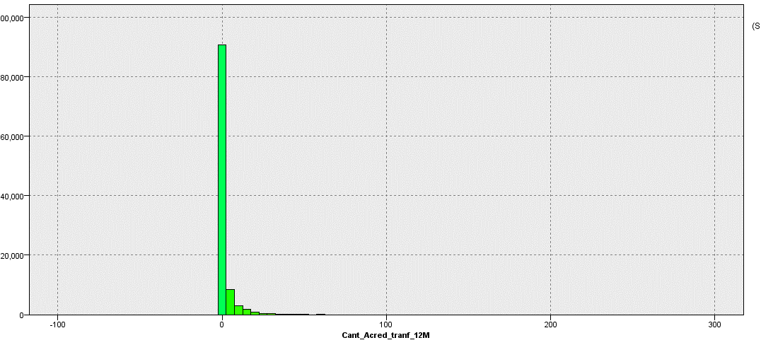
Cant_Acred_tranf_12M_TILE100 | Sueldo_Normalizado_T_Mean | Cant_Acred_tranf_12M_TILE100_Min | Cant_Acred_tranf_12M_TILE100_Max | Record_Count
2 | 24,137 | 2 | 2 | 77155 | 73%
3 | 29,634 | 3 | 3 | 8944 | 8%
4 | 29,972 | 4 | 4 | 4632 | 4%
5 | 30,966 | 5 | 5 | 2793 | 3%
6 | 31,834 | 6 | 6 | 2034 | 2%
7 | 31,306 | 7 | 7 | 1436 | 1%
8 | 31,928 | 8 | 8 | 1176 | 1%
9 | 32,875 | 9 | 9 | 938 | 1%
10 | 32,973 | 10 | 10 | 769 | 1%
11 | 33,732 | 11 | 11 | 599 | 1%
12 | 31,222 | 12 | 12 | 610 | 1%
13 | 33,293 | 13 | 13 | 509 | 0%
14 | 32,839 | 14 | 14 | 540 | 1%
15 | 32,952 | 15 | 15 | 450 | 0%
16 | 32,705 | 16 | 16 | 396 | 0%
17 | 34,896 | 17 | 17 | 376 | 0%
18 | 32,127 | 18 | 18 | 301 | 0%
19 | 32,362 | 19 | 19 | 265 | 0%
20 | 32,686 | 20 | 20 | 216 | 0%
21 | 34,865 | 21 | 21 | 185 | 0%
22 | 32,809 | 22 | 22 | 163 | 0%
23 | 32,049 | 23 | 23 | 141 | 0%
24 | 36,708 | 24 | 24 | 123 | 0%
25 | 35,263 | 25 | 25 | 132 | 0%
26 | 36,612 | 26 | 26 | 99 | 0%
27 | 32,438 | 27 | 27 | 98 | 0%
28 | 35,161 | 28 | 28 | 89 | 0%
29 | 34,687 | 29 | 29 | 79 | 0%
30 | 33,319 | 30 | 30 | 52 | 0%
31 | 36,508 | 31 | 31 | 63 | 0%
32 | 37,141 | 32 | 32 | 52 | 0%
33 | 37,901 | 33 | 33 | 57 | 0%
34 | 35,609 | 34 | 34 | 47 | 0%
35 | 31,443 | 35 | 35 | 35 | 0%
36 | 34,602 | 36 | 36 | 36 | 0%
37 | 38,069 | 37 | 37 | 39 | 0%
38 | 36,044 | 38 | 38 | 24 | 0%
39 | 37,027 | 39 | 39 | 27 | 0%
40 | 32,318 | 40 | 40 | 39 | 0%
41 | 30,517 | 41 | 41 | 24 | 0%
42 | 28,406 | 42 | 42 | 14 | 0%
43 | 27,293 | 43 | 43 | 20 | 0%
44 | 36,741 | 44 | 44 | 16 | 0%
45 | 37,021 | 45 | 45 | 20 | 0%
46 | 37,484 | 46 | 46 | 12 | 0%
47 | 29,228 | 47 | 47 | 16 | 0%
48 | 25,484 | 48 | 48 | 17 | 0%
49 | 32,842 | 49 | 49 | 18 | 0%
50 | 35,954 | 50 | 50 | 15 | 0%
51 | 41,221 | 51 | 51 | 7 | 0%
52 | 45,179 | 52 | 52 | 4 | 0%
53 | 43,045 | 53 | 53 | 12 | 0%
54 | 33,305 | 54 | 54 | 10 | 0%
55 | 36,549 | 55 | 55 | 7 | 0%
56 | 30,688 | 56 | 56 | 5 | 0%
57 | 22,923 | 57 | 57 | 3 | 0%
58 | 35,369 | 58 | 58 | 3 | 0%
59 | 27,603 | 59 | 59 | 5 | 0%
60 | 31,831 | 60 | 60 | 9 | 0%
61 | 38,244 | 61 | 61 | 6 | 0%
62 | 43,470 | 62 | 62 | 7 | 0%
63 | 50,694 | 63 | 63 | 1 | 0%
64 | 109,135 | 64 | 64 | 3 | 0%
65 | 40,388 | 65 | 65 | 6 | 0%
66 | 42,567 | 66 | 66 | 3 | 0%
67 | 22,978 | 67 | 67 | 2 | 0%
68 | 29,136 | 68 | 68 | 1 | 0%
69 | 38,942 | 69 | 69 | 3 | 0%
70 | 30,955 | 70 | 70 | 5 | 0%
71 | 23,058 | 71 | 71 | 3 | 0%
72 | 37,163 | 72 | 72 | 2 | 0%
73 | 30,305 | 73 | 73 | 4 | 0%
74 | 25,122 | 74 | 74 | 4 | 0%
75 | 34,368 | 75 | 75 | 3 | 0%
76 | 34,065 | 76 | 76 | 1 | 0%
77 | 49,983 | 77 | 77 | 1 | 0%
78 | 43,862 | 78 | 78 | 1 | 0%
79 | 40,672 | 79 | 79 | 1 | 0%
80 | 49,634 | 80 | 80 | 2 | 0%
81 | 29,573 | 81 | 81 | 2 | 0%
82 | 44,924 | 82 | 82 | 2 | 0%
83 | 13,996 | 83 | 83 | 1 | 0%
84 | 50,232 | 84 | 84 | 2 | 0%
85 | 34,397 | 85 | 85 | 1 | 0%
86 | 28,853 | 86 | 86 | 2 | 0%
87 | 41,227 | 87 | 87 | 1 | 0%
88 | 39,072 | 88 | 88 | 1 | 0%
89 | 22,056 | 89 | 89 | 3 | 0%
90 | 28,041 | 90 | 90 | 1 | 0%
91 | 19,911 | 91 | 91 | 2 | 0%
92 | 17,147 | 92 | 92 | 1 | 0%
93 | 39,893 | 93 | 93 | 1 | 0%
94 | 42,559 | 94 | 94 | 1 | 0%
95 | 39,893 | 95 | 95 | 1 | 0%
96 | 40,596 | 96 | 96 | 2 | 0%
97 | 18,840 | 97 | 97 | 1 | 0%
98 | 34,342 | 98 | 98 | 1 | 0%
99 | 64,193 | 99 | 99 | 1 | 0%
100 | 29,780 | 100 | 100 | 14 | 0%

AVG_DEUDA_ULT_6M
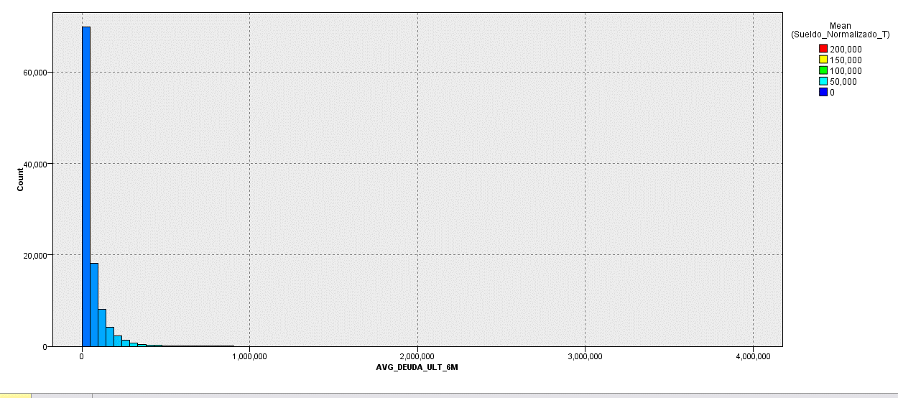
AVG_DEUDA_ULT_6M_TILE100 | Sueldo_Normalizado_T_Mean | AVG_DEUDA_ULT_6M_TILE100_Min | AVG_DEUDA_ULT_6M_TILE100_Max | Record_Count
2 | 14,908 | 2 | 2 | 6506 | 6%
3 | 16,598 | 3 | 3 | 94 | 0%
4 | 10,054 | 4 | 4 | 1 | 0%
5 | 12,601 | 5 | 5 | 3 | 0%
6 | 11,724 | 6 | 6 | 12 | 0%
7 | 15,854 | 7 | 7 | 713 | 1%
8 | 15,243 | 8 | 8 | 537 | 1%
9 | 13,334 | 9 | 9 | 1632 | 2%
10 | 15,178 | 10 | 10 | 1085 | 1%
11 | 16,440 | 11 | 11 | 1072 | 1%
12 | 16,279 | 12 | 12 | 1058 | 1%
13 | 19,970 | 13 | 13 | 1058 | 1%
14 | 20,151 | 14 | 14 | 988 | 1%
15 | 20,449 | 15 | 15 | 1145 | 1%
16 | 20,810 | 16 | 16 | 1041 | 1%
17 | 20,192 | 17 | 17 | 1083 | 1%
18 | 20,735 | 18 | 18 | 1052 | 1%
19 | 21,332 | 19 | 19 | 1068 | 1%
20 | 21,305 | 20 | 20 | 1046 | 1%
21 | 20,920 | 21 | 21 | 1077 | 1%
22 | 21,440 | 22 | 22 | 1048 | 1%
23 | 21,275 | 23 | 23 | 1073 | 1%
24 | 21,914 | 24 | 24 | 1031 | 1%
25 | 22,197 | 25 | 25 | 1087 | 1%
26 | 21,484 | 26 | 26 | 1042 | 1%
27 | 22,115 | 27 | 27 | 1069 | 1%
28 | 22,801 | 28 | 28 | 1065 | 1%
29 | 22,911 | 29 | 29 | 1070 | 1%
30 | 22,683 | 30 | 30 | 1041 | 1%
31 | 22,762 | 31 | 31 | 1060 | 1%
32 | 23,793 | 32 | 32 | 1061 | 1%
33 | 23,619 | 33 | 33 | 1065 | 1%
34 | 23,430 | 34 | 34 | 1076 | 1%
35 | 23,934 | 35 | 35 | 1055 | 1%
36 | 23,798 | 36 | 36 | 1056 | 1%
37 | 23,748 | 37 | 37 | 1063 | 1%
38 | 24,328 | 38 | 38 | 1066 | 1%
39 | 24,301 | 39 | 39 | 1060 | 1%
40 | 24,089 | 40 | 40 | 1044 | 1%
41 | 24,426 | 41 | 41 | 1076 | 1%
42 | 24,115 | 42 | 42 | 1057 | 1%
43 | 24,651 | 43 | 43 | 1066 | 1%
44 | 25,431 | 44 | 44 | 1041 | 1%
45 | 25,687 | 45 | 45 | 1071 | 1%
46 | 25,554 | 46 | 46 | 1063 | 1%
47 | 25,518 | 47 | 47 | 1061 | 1%
48 | 25,373 | 48 | 48 | 1053 | 1%
49 | 25,487 | 49 | 49 | 1072 | 1%
50 | 25,114 | 50 | 50 | 1060 | 1%
51 | 26,332 | 51 | 51 | 1059 | 1%
52 | 25,207 | 52 | 52 | 1065 | 1%
53 | 26,153 | 53 | 53 | 1059 | 1%
54 | 25,633 | 54 | 54 | 1061 | 1%
55 | 25,677 | 55 | 55 | 1049 | 1%
56 | 27,339 | 56 | 56 | 1060 | 1%
57 | 26,617 | 57 | 57 | 1072 | 1%
58 | 26,036 | 58 | 58 | 1058 | 1%
59 | 26,656 | 59 | 59 | 1062 | 1%
60 | 26,935 | 60 | 60 | 1053 | 1%
61 | 26,608 | 61 | 61 | 1073 | 1%
62 | 27,697 | 62 | 62 | 1057 | 1%
63 | 27,055 | 63 | 63 | 1061 | 1%
64 | 26,951 | 64 | 64 | 1058 | 1%
65 | 27,495 | 65 | 65 | 1063 | 1%
66 | 27,025 | 66 | 66 | 1055 | 1%
67 | 27,484 | 67 | 67 | 1056 | 1%
68 | 27,997 | 68 | 68 | 1069 | 1%
69 | 27,943 | 69 | 69 | 1063 | 1%
70 | 27,866 | 70 | 70 | 1062 | 1%
71 | 27,969 | 71 | 71 | 1061 | 1%
72 | 28,064 | 72 | 72 | 1061 | 1%
73 | 28,526 | 73 | 73 | 1057 | 1%
74 | 29,112 | 74 | 74 | 1063 | 1%
75 | 28,317 | 75 | 75 | 1062 | 1%
76 | 28,647 | 76 | 76 | 1060 | 1%
77 | 30,069 | 77 | 77 | 1061 | 1%
78 | 30,512 | 78 | 78 | 1058 | 1%
79 | 30,088 | 79 | 79 | 1060 | 1%
80 | 29,811 | 80 | 80 | 1063 | 1%
81 | 30,395 | 81 | 81 | 1060 | 1%
82 | 30,578 | 82 | 82 | 1061 | 1%
83 | 31,956 | 83 | 83 | 1061 | 1%
84 | 31,767 | 84 | 84 | 1060 | 1%
85 | 32,141 | 85 | 85 | 1061 | 1%
86 | 32,763 | 86 | 86 | 1061 | 1%
87 | 33,349 | 87 | 87 | 1059 | 1%
88 | 33,286 | 88 | 88 | 1062 | 1%
89 | 33,243 | 89 | 89 | 1060 | 1%
90 | 34,012 | 90 | 90 | 1061 | 1%
91 | 35,264 | 91 | 91 | 1060 | 1%
92 | 34,513 | 92 | 92 | 1059 | 1%
93 | 35,318 | 93 | 93 | 1063 | 1%
94 | 36,370 | 94 | 94 | 1059 | 1%
95 | 37,183 | 95 | 95 | 1062 | 1%
96 | 37,971 | 96 | 96 | 1060 | 1%
97 | 39,388 | 97 | 97 | 1061 | 1%
98 | 40,896 | 98 | 98 | 1060 | 1%
99 | 44,846 | 99 | 99 | 1061 | 1%
100 | 57,217 | 100 | 100 | 1061 | 1%

